상품제안서
PGA 2단자동 빈티지우드 우산 | 상품코드: S43161

 |  |  |  |  |  |  | 02-713-8555 | www.synergygift.co.kr
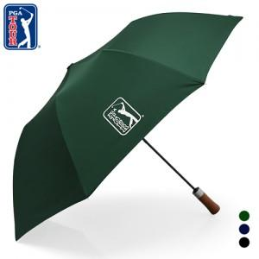

【상세/제작정보】 | <p><span style="font-size: 14pt;">※ 우산집 실크인쇄 별도 문의 바랍니다.</span></p>

【인쇄/포장옵션】 | 실크, 원단실크1도 / 포장지포장

【공급단가】 | 수량 | 30~ | 100~ | 300~ | 1,000~ | 3,000~
*VAT별도 | 그린 | 11,050원 | 10,450원 | 9,940원 | 9,690원 | 9,520원
 | 네이비 | 11,050원 | 10,450원 | 9,940원 | 9,690원 | 9,520원
 | 블랙 | 11,050원 | 10,450원 | 9,940원 | 9,690원 | 9,520원

【상품 URL】 | https://www.synergygift.co.kr:443/src/goods_detail.php?gdno=43161

